Баг-репорт
Заголовок | При выборе языка переводится не всё, а только часть в приложении Lalal.ai
Описание | Когда выбираешь язык, переводится не вся информация
Шаги воспроизведения | 1. Открыть приложение на компьютере Lalal.ai 2. Нажать на профиль справа в углу 3. Выбрать язык
Текущий результат | 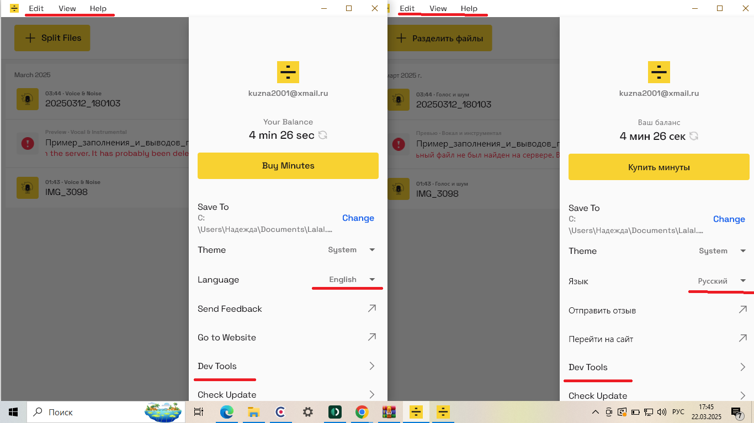
Ожидаемый результат | Текст переводится на тот язык, который выбран
Окружение | Прод Приложение Lalal.ai версия 2.4.085
Тестовые устройства | Ноутбук HP Windows 10 Домашняя Версия 22H2 Дата установки 21.‎10.‎2022 Сборка ОС 19045.5487
Исполнитель | Разбработчик
Наблюдатели | Менеджеры
Автор | Кузнецова Надежда
Статус | Бэклог
Дата создания | 2025-03-22
Приоритет | Низкий
Аналитика | Если бы я у вас работала, то приложила бы статистику из яндекс метрики о том, сколько пользователей задела проблема
Документация | Если бы я у вас работала, то прикрепила бы ссылку на требования: вики или фигму
Логи | Если бы я у вас работала, то приложила бы лог из Kibana и Sentry
Ссылка на тред | Если бы я у вас работала, то приложила ссылку на тред с обсуждением этого дефекта

